개요
개요

 | 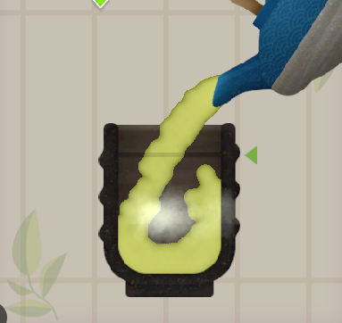
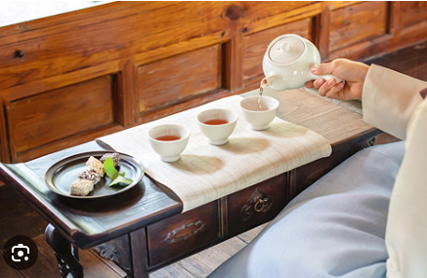

∙ 플레이어가 맵에서 재료를 수집하고 차를 만들어서 손님에게 제공 ∙ 손님에게 차를 제공하면 재화와 명성치를 얻을 수 있음 ∙ 재화로 필요한 재료를 구매하고, 명성치로 스토리를 개방할 수 있음 ∙ 실제로 차를 만드는 듯한 느낌을 유저에게 제공

개업 및 폐업
개업 및 폐업 시스템

 | 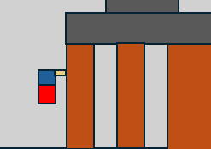

플레이어

∙ 플레이어는 개업/폐업 상호작용 오브젝트로 개업 상태, 혹은 폐업 상태로 전환할 수 있음 ∙ 상호작용 키보드 E키를 통해 ∙ 개업은 아침, 점심에만 가능하고 폐업은 아침, 점심에 가능 ∙ 게임 시간 상 저녁이 되면 자동으로 폐업 상태가 된다 ∙ 개업 상태 일때 자동적으로 손님들이 스폰 장소에서 출력되어 자리에 앉음 ∙ 폐업 상태 일때 자동적으로 손님들이 스폰 장소로 되돌아 가서 소거됨

손님 입장 및 퇴장
손님 입장 및 퇴장 시스템

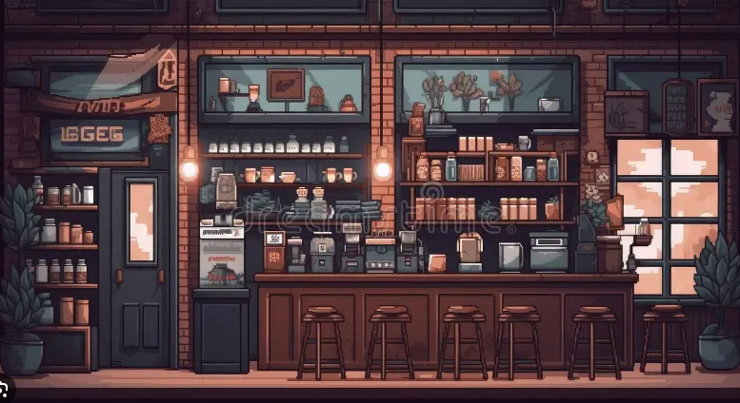

녹차 주세요

손님
손님

∙ 개업 상태 일때 손님은 찻집 내부의 스폰 장소에 출력이 되고 카운터까지 와서 자리에 앉음 ∙ 손님 NPC는 3 종류이며 3가지 종류에서 랜덤으로 출력(각 확률 33.3%) ∙ 손님의 이동속도는 1 (Inspector에 추가) ∙ 손님이 자리에 앉을 때, 자리에 앉은 리소스 출력 ∙ 손님이 자리에 앉으면 손님 오브젝트 상단에 주문 UI 출력 ∙ 주문 UI에는 음료의 'Name' 출력 ∙ 플레이어가 해당 손님에 가까이 다가가면 주문 UI 테두리 색이 변경 (변화된 테두리 리소스 제작할 예정) ∙ 테두리 색이 변경이 되면 상호작용이 가능해짐 ∙ 플레이어가 상호작용 E를 눌러서 주문을 받고 차를 만들면 주문 UI 소거 ∙ 플레이어가 차를 완성하면 손님 오브젝트 상단에 반응 GUI를 출력 -> '손님 반응' 시트에서 서술 ∙ 손님이 차를 받은 후 10초 후에 일어나서 스폰 장소로 이동 후 손님은 소거 ∙ 손님은 카운터 자리가 차기 전까지 7초 간격으로 출력 ∙ 카운터 자리가 다 차면 손님은 더이상 출력 되지 않음 ∙ 손님이 소거가 되고 자리가 생기면 손님을 출력 ∙ 손님이 원하는 차의 재료가 인벤토리에 없을 경우, 플레이어가 상호작용을 하면 손님은 바로 '기분나쁨' UI를 출력하고 찻집을 퇴장 Feedback ∙ 명성치에 따라(스토리를 얼마나 개방했냐에 따라) 입장하는 손님의 최대 수 ∙ 손님이 앉는 자리를 랜덤으로 해서 앉게 하는 것

제조
제조 시스템(1)

1
초기화
 | 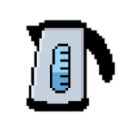 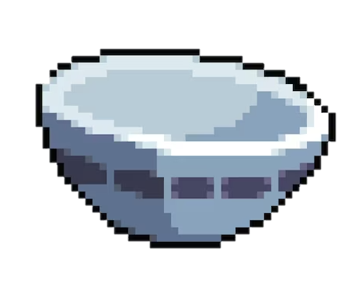 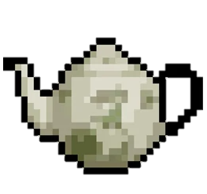

2

3

∙ 플레이어는 손님 상단에 출력된 주문 GUI에 다가가서 키보드 E 를 누르면 차 제조를 할 수 있음 ∙ 제조 GUI는 3가지 유형(제조 시스템 1,2,3)으로 존재하며, 주문 GUI에서 손님들이 어떤 차를 주문했는지에 따라 서로 다른 GUI가 출력 ∙ 키보드 E를 누르면 제조 GUI 화면이 100%로 출력 ∙ 제조의 순서는 1번 - 2번 - 3번이다. ∙ 1번을 수행하기 전 2, 3번은 비활성화 상태이며 클릭을 해도 아무런 변화가 없다 ∙ 1번을 수행하면 2번이 활성화되고, 1번과 3번이 비활성화되어 클릭을 해도 아무런 변화가 없음 ∙ 2번을 수행하면 3번이 활성화되고, 1번이 비활성화되어 클릭을 해도 아무런 변화가 없음 ∙ 3번을 수행하면 자동적으로 제조 GUI가 소거가 되면서 손님에게 차를 제공한 상태가 됨 ∙ 차를 제공하면 수행한 결과(미니게임 결과)에 따라 반응이 달라지고, 플레이어는 결과에 따라 받는 재화와 명성치가 달라짐 ∙ 초기화 버튼을 누르면 얼마나 미니게임을 수행했는지에 상관없이 디폴트로 돌아감

미니게임(1)
제조 시스템

1
초기화

∙ 제조 GUI가 출력되면 1번이 활성화 됨 ∙ 플레이어가 마우스로 1번을 누르면 1번 오브젝트 하단에 미니게임 출력 ∙ 1번의 미니게임은 '타이밍 맞추기' 로 진행 ∙ 1번의 미니게임 UI가 출력이 되면 플레이어는 스페이스 바만 사용이 가능하며 마우스나 다른 키는 작동하지 않음 ∙ 미니게임 UI가 출력되면 UI 우측에 타이머가 출력이 된다(5초) ∙ 미니게임 UI는 리소스로 제작할 예정이며 리소스가 랜덤으로 출력 ∙ 미니게임 UI는 바, 막대, 성공구간(위 레퍼런스 초록색 부분), 실패 구간(갈색 부분)으로 이루어져 있음 ∙ 막대는 '바' 로부터 벗어날 수 없음 ∙ 미니게임이 시작되면 타이머가 작동을 하고 막대는 바 구간 안에서 좌우로 움직임 ∙ 막대의 이동속도는 1(Inspector에 추가) ∙ 플레이어가 스페이스 바를 누르면 막대가 멈추고 미니게임이 종료된다 ∙ 막대가 성공 구간 안에 정지하면 '성공' 이며, 실패 구간 안에 정지하면 '실패' 처리가 된다 ∙ 막대가 움직이는 이동속도 디폴트 값을 1로 설정 -> 막대의 이동속도 Inspector로 빼주세요 ∙ 1번의 미니게임이 종료되면 미니게임 UI 소거 ∙ 1번의 미니게임 UI가 소거되면 1번을 마우스로 클릭해도 아무런 변화가 없음 ∙ 1번 미니게임 소거가 되는 동시에 전기포트에서 물을 내리는 애니메이션 출력(리소스 제작 예정)

미니게임(2)
제조 시스템

초기화

2
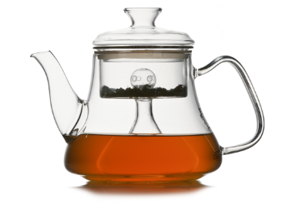

Spacebar
완료

녹차
찻잎
재료

∙ 1번의 미니게임 UI가 소거되면 2번이 활성화 ∙ 2번 오브젝트를 누르면 우측 레퍼런스 GUI가 중앙에 출력이 되고 해당 GUI하단에 플레이어가 소지한 재료들이 출력 ∙ 재료 아이콘 하단에는 재료의 이름이 출력 ∙ 플레이어는 재료를 드래그하여 거름망에 드롭할 수 있음 ∙ 재료는 최대 3번까지 드랍 가능 ∙ 드랍할 수 있는 영역은 해당 GUI의 주전자 내부에 거름망 ∙ 스페이스 바를 눌러 물을 채울 수 있음 ∙ 물은 최대 3번까지 채울 수 있음(물 차는 애니메이션 제작) ∙ 물과 재료를 넣기 전까지 '완료' 버튼은 비활성화 ∙ 물과 재료의 변화가 있다면 완료 버튼 활성화 ∙ 완료 버튼을 누르면 주전자 GUI가 소거가 되고 미니게임 출력 ∙ 2번의 미니게임은 '방향키 맞추기'로 진행 ∙ 2번 미니게임이 출력되면 플레이어는 키보드 방향키만 사용할 수 있음 ∙ 미니게임이 시작되면 차주전자 돌리는 애니메이션 출력(차주전자를 둥글게 돌리는 애니메이션) ∙ 미니게임 방향키는 5개가 출력이 되며 가리키는 방향은 랜덤 ∙ 해당 방향키 하나를 누를때마다 미니게임 방향키가 하나씩 소거 ∙ 방향키를 맞출때마다 성공 이펙트 출력이되며 못맞추면 실패 이펙트 출력 ∙ 방향키 하나라도 실패가 되면 해당 미니게임은 실패로 간주 ∙ 방향키 5개를 다 눌러야 미니게임 종료가 되며, 미니게임 종료가 되면 2번 미니게임 UI 소거

미니게임(3)
제조 시스템

초기화

3

∙ 2번 미니게임이 소거되고 나서 플레이어는 주전자 오브젝트를 클릭한 상태로 드래그 할 수 있음 ∙ 이때 주전자 오브젝트만 사용이 가능하며 다른 오브젝트들을 클릭하거나 키보드를 눌러도 아무런 변화가 없음 ∙ 만약 드래그하는 중에 마우스 클릭을 해체하면 주전자 오브젝트는 원래 위치로 돌아감 ∙ 주전자 오브젝트를 3번의 찻잔 근처로 드래그하면 물 따르는 주전자 애니메이션을 출력 ∙ 주전자 애니메이션 이후 찻잔에 물이 차는 애니메이션 출력 ∙ 찻잔에 물이 차는 애니메이션이 끝난 후 제조 GUI가 소거가 됨

제조 (2)
제조 시스템(2), (3)

초기화
 | 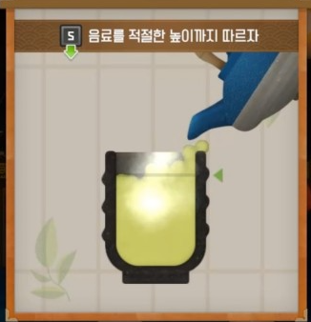
초기화

Spacebar
완료

Spacebar
완료

∙ 제조 시스템 2 유형은 손님과 상호작용 후 해당 GUI만 등장하여 절취선까지 스페이스바를 연타하는 방식 ∙ 스페이스 바를 연타할때마다 음료가 차오름 ∙ 스페이스 바는 최대 5번까지 누를 수 있음 ∙ 절취선까지 음료의 양을 넘기거나 모자라게 따른 경우 실패 처리 ∙ 절취선까지 완벽하게 음료의 양을 조절하면 성공 처리 ∙ 이후 '완료' 버튼을 누르면 손님에게 음료 제공 ∙ 초기화 버튼을 누르면 얼마나 미니게임을 수행했는지에 상관없이 디폴트로 돌아감 ∙ 제조 시스템 3 유형은 재료를 드래그 하여 넣고 스페이스 바를 눌러 물을 붓는 형식 ∙ GUI 하단에는 플레이어가 가지고 있는 과일청 재료들이 출력 ∙ 재료들을 드래그 하여 찻잔안에 드랍할 수 있음 ∙ 재료는 최대 하나까지 넣을 수 있음 ∙ 이후 '완료 버튼' 을 누르면 손님에게 음료 제공 ∙ 초기화 버튼을 누르면 얼마나 미니게임을 수행했는지에 상관없이 디폴트로 돌아감

손님 반응
손님 반응 시스템

손님

∙ 제조 GUI가 소거되면 해당 손님 상단에 기분UI 출력 ∙ 제조 결과에 따라 UI가 상이 ∙ 제조를 완벽하게 했으면 '기분 좋음' UI 출력(리소스 제작할 예정) ∙ 기분 좋음 UI가 출력되면 재화와 명성치 획득 ∙ 제조에서 한번이라도 실패하면 '기분 나쁨' UI 출력(리소스 제작할 예정) ∙ 기분 나쁨 UI가 출력되면 재화 50% 획득, 명성치 하락 ∙ 획득하거나 소실되는 재화와 명성치는 DB값에 추가할 예정

플로우
플로우

현재 시간이 아침 혹은 점심인가?
손님이 자리에 착석했는가?

플레이어
개/폐업 오브젝트 상호작용
개업
손님 출력
손님 자리로 이동
주문 UI 출력
YES
YES
상호작용 E 클릭
제조 GUI 출력

NO
NO
제조 오브젝트 출력

폐업

음료 제조
손님 스폰 이동

미니게임에서 하나라도 실패 했는가?
소거

재화 ++, 명성 ++
손님 기분 좋음
NO

소거
손님 스폰 이동
YES
재화 +, 명성 --
손님 기분나쁨

